CollectiveAccess
Image | Object | Description | Date
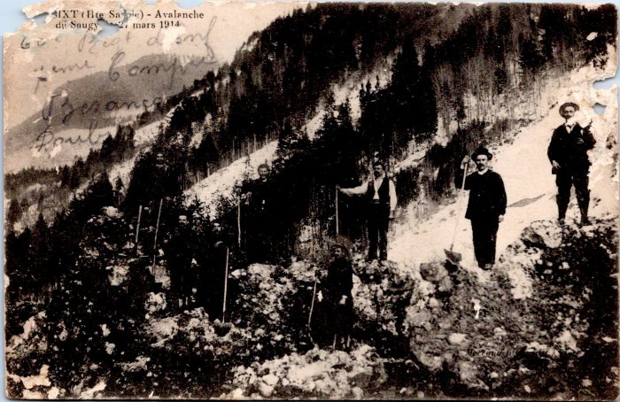 | Avalanche de Saugy, mars 1914 (55-021) | Avalanche de Saugy, mars 1914

